Кухня Анюта
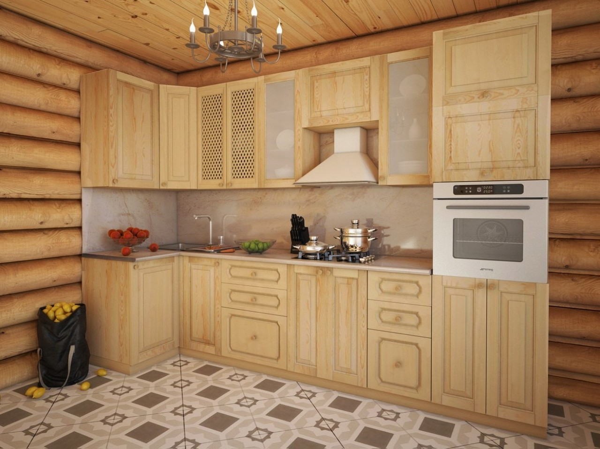

 | Прайс-лист на кухню "АНЮТА" с 15,02,26 г

модель, фото | ШхВхГ | наименование | артикул | Розница, руб. | Кол-во | Сумма, руб
НИЗ КУХНИ |  |  |  |  | 0 | 0
 | 150х840х570 | Шкаф-стол кухонный узкий | Н-150 | 8037 |  | 0
 | 200х840х570 |  | Н-200 | 8445 |  | 0
 | 150х840х570 | Шкаф-стол кухонный узкий под бутылочницу | Н-150б | 7332 |  | 0
 | 200х840х570 |  | Н-200б | 7552 |  | 0
 | 300х840х570 | Шкаф-стол кухонный (1 дверь) | Н-300 | 12028 |  | 0
 | 400х840х570 |  | Н-400 | 13869 |  | 0
 | 500х840х570 |  | Н-500 | 14685 |  | 0
 | 600х840х570 | Шкаф-стол кухонный (2 двери) | Н-600 | 18224 |  | 0
 | 700х840х570 |  | Н-700 | 18842 |  | 0
 | 800х840х570 |  | Н-800 | 20176 |  | 0
 | 900х840х570 |  | Н-900 | 20914 |  | 0
 | 1000х840х570 |  | Н-1000 | 21675 |  | 0
 | 300х840х570 | Шкаф-стол кухонный с 4-мя ящиками | Н-1111(300я) | 19966 |  | 0
 | 400х840х570 |  | Н-1111(400я) | 20970 |  | 0
 | 500х840х570 |  | Н-1111(500я) | 22028 |  | 0
 | 600х840х570 |  | Н-1111(600я) | 23097 |  | 0
 | 300х840х570 | Шкаф-стол кухонный с 3-мя ящиками | Н-112(300я) | 17960 |  | 0
 | 400х840х570 |  | Н-112(400я) | 18930 |  | 0
 | 500х840х570 |  | Н-112(500я) | 19911 |  | 0
 | 600х840х570 |  | Н-112(600я) | 20793 |  | 0
 | 300х840х570 | Шкаф-стол кухонный с 2-мя ящиками | Н-22(300я) | 15215 |  | 0
 | 400х840х570 |  | Н-22(400я) | 16813 |  | 0
 | 500х840х570 |  | Н-22(500я) | 17805 |  | 0
 | 600х840х570 |  | Н-22(600я) | 18787 |  | 0
 | 400х840х(570-350) | Шкаф-стол кухонный угловой (левый/правый) | Н-400у лев | 12105 |  | 0
 | 400х840х(570-350) |  | Н-400у прав | 12105 |  | 0
 | 450х840х(570-350) |  | Н-450у лев | 13186 |  | 0
 | 450х840х(570-350) |  | Н-450у прав | 13186 |  | 0
 | В угол размером 1000х1000 ВхГ (840х550) | Шкаф-стол кухонный угловой под эл. плиту | Н-У 1000х1000 у/элп | 27662 |  | 0
 | В угол размером 1000х1000 ВхГ (840х550) | Шкаф-стол кухонный угловой (1 дверь) | Н-У 1000х1000 у/дв | 29161 |  | 0
 | 1000х840х570 | Шкаф-стол кухонный 1000 в угол (1 дверь) (внутренний угол набора) | Н-У-1000 | 20617 |  | 0
 | 600х840х570 | Шкаф-стол кухонный под электроплиту | Н-600 под элп | 11080 |  | 0
 |  |  | Н-600 под элп с ящ | 12987 |  | 0
 | 300х840х550 | Открытое угловое завершение низа кухни | Н-300 откр (левая, правая) | 7288 |  | 0
ПЕНАЛЫ |  |  |  |  |  | 0
 | 400х2340х570 | Шкаф-пенал кухонный с нишей | П-400 (900) | 33935 |  | 0
 | 500х2340х570 |  | П-500 (900) | 36405 |  | 0
 | 600х2340х570 |  | П-600 (900) | 39988 |  | 0
 | 400х2160х570 |  | П-400(720) | 32733 |  | 0
 | 500х2160х570 |  | П-500 (720) | 35776 |  | 0
 | 600х2160х570 |  | П-600 (720) | 37926 |  | 0
 | 400х2340х570 | Шкаф-пенал кухонный с 2-мя ящиками и нишей | П-400 (900) | 40969 |  | 0
 | 500х2340х570 |  | П-500 (900) | 44133 |  | 0
 | 600х2340х570 |  | П-600 (900) | 47562 |  | 0
 | 400х2160х570 |  | П-400(720) | 37441 |  | 0
 | 500х2160х570 |  | П-500 (720) | 40506 |  | 0
 | 600х2160х570 |  | П-600 (720) | 43549 |  | 0
 | 400х2340х570 | Шкаф-пенал кухонный с 4-мя ящиками | П-400 (900) | 45368 |  | 0
 | 500х2340х570 |  | П-500 (900) | 48896 |  | 0
 | 600х2340х570 |  | П-600 (900) | 52644 |  | 0
 | 400х2160х570 |  | П-400(720) | 41862 |  | 0
 | 500х2160х570 |  | П-500 (720) | 45269 |  | 0
 | 600х2160х570 |  | П-600 (720) | 48675 |  | 0
ВЕРХ КУХНИ |  |  |  |  |  | 0
 | 400х720х(350-570) | Шкаф настенный примыкание к пеналу, левый | В-400(720) пен(лев) | 15887 |  | 0
 | 450х720х(350-570) |  | В-450(720) пен(лев) | 17265 |  | 0
 | 400х900х(350-570) |  | В-400(900) пен(лев) | 16504 |  | 0
 | 450х900х(350-570) |  | В-450(900) пен(лев) | 18191 |  | 0
 | 400х720х(350-570) | Шкаф настенный примыкание к пеналу, правый | В-400(720) пен(прав) | 15887 |  | 0
 | 450х720х(350-570) |  | В-450(720) пен(прав) | 17265 |  | 0
 | 400х900х(350-570) |  | В-400(900) пен(прав) | 16504 |  | 0
 | 450х900х(350-570) |  | В-450(900) пен(прав) | 18191 |  | 0
 | 400х720х(350-130) | Шкаф настенный угловой универсальный | В-У-400н (720) (ун.) | 12524 |  | 0
 | 450х720х(350-130) |  | В-У-450н (720) (ун.) | 13451 |  | 0
 | 400х900х(350-130) |  | В-У-400н (900) (ун.) | 13869 |  | 0
 | 450х900х(350-130) |  | В-У-450н (900) (ун.) | 14972 |  | 0
 | 500х450х350 | Шкаф настенный над вытяжкой | В-500х450 | 12194 |  | 0
 | 600х450х350 |  | В-600х450 | 13241 |  | 0
 | (600х600)х720х350 | Шкаф настенный угловой внутренний | В-У-600х600в (720) | 16030 |  | 0
 | (600х600)х900х350 |  | В-У-600х600в (900) | 17375 |  | 0
 | 300х720х330 | Угловое завершение открытое (полукруглая полка) | В-Уг-Зав 720 | 6990 |  | 0
 | 300х900х330 |  | В-Уг-Зав 900 | 7684 |  | 0
 | 300х720х350 | Шкаф настенный (1 дверь) Глухой или со стеклом | В-300 (720) | 9911 |  | 0
 | 400х720х350 |  | В-400 (720) | 11257 |  | 0
 | 500х720х350 |  | В-500 (720) | 12701 |  | 0
 | 300х900х350 |  | В-300 (900) | 11444 |  | 0
 | 400х900х350 |  | В-400 (900) | 13021 |  | 0
 | 500х900х350 |  | В-500 (900) | 14707 |  | 0
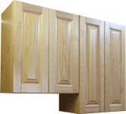 | 600х720х350 | Шкаф настенный (2 двери) Глухой или со стеклом | В-600 (720) | 15678 |  | 0
 | 700х720х350 |  | В-700 (720) | 16063 |  | 0
 | 800х720х350 |  | В-800 (720) | 17949 |  | 0
 | 900х720х350 |  | В-900 (720) | 18897 |  | 0
 | 1000х720х350 |  | В-1000 (720) | 20507 |  | 0
 | 600х900х350 |  | В-600 (900) | 17905 |  | 0
 | 700х900х350 |  | В-700 (900) | 18522 |  | 0
 | 800х900х350 |  | В-800 (900) | 20628 |  | 0
 | 900х900х350 |  | В-900 (900) | 20914 |  | 0
 | 1000х900х350 |  | В-1000 (900) | 23682 |  | 0
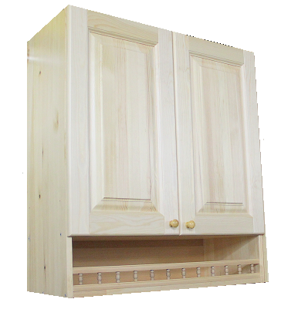 | 300х900х350 | Шкаф настенный с балкончиком (1 дверь) Глухой или со стеклом | В-300 (900)балк | 12105 |  | 0
 | 400х900х350 |  | В-400 (900)балк | 13947 |  | 0
 | 500х900х350 |  | В-500 (900)балк | 15733 |  | 0
 | 600х900х350 | Шкаф настенный с балкончиком (2 двери) Глухой или со стеклом | В-600 (900)балк | 19206 |  | 0
 | 700х900х350 |  | В-700 (900)балк | 20066 |  | 0
 | 800х900х350 |  | В-800 (900)балк | 22513 |  | 0
 | 900х900х350 |  | В-900 (900)балк | 23362 |  | 0
 | 1000х900х350 |  | В-1000 (900)балк | 24883 |  | 0
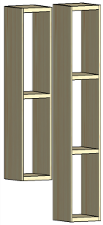 | 200х720х330 | Шкаф настенный открытый | В-Арх-200 (720) | 6582 |  | 0
 | 300х720х330 |  | В-Арх-300 (720) | 6813 |  | 0
 | 400х720х330 |  | В-Арх-400 (720) | 7508 |  | 0
 | 500х720х330 |  | В-Арх-500 (720) | 8214 |  | 0
 | 200х900х330 |  | В-Арх-200 (900) | 7431 |  | 0
 | 300х900х330 |  | В-Арх-300 (900) | 8357 |  | 0
 | 400х900х330 |  | В-Арх-400 (900) | 9272 |  | 0
 | 500х900х330 |  | В-Арх-500 (900) | 10187 |  | 0
АРХИТЕКТУРНЫЕ ЭЛЕМЕНТЫ КУХНИ
 | Карниз высокий под подсветку (L max-2 метра) |  | за 1 м/п (ширина площадки под подсветку 180 мм) | 5314
 | Карниз низкий под подсветку (L max-2 метра) |  |  | 3892
 | Карниз высокий (L max-2 метра) |  | за 1 м/п (высота 95 мм) | 4421
 | Карниз средний (L max-2 метра) |  | за 1 м/п (высота 76 мм) | 3660
 | Карниз низкий (L max-2 метра) |  | за 1 м/п (высота 60 мм) | 3010
 | Архитектурное завершение низа верхних шкафов (используется и для светодиодной подсветки) |  | за 1 м/п (высота 35 мм) | 1588
 | Балюстрада (если шкаф с балюстрадой, то она уже входит в стоимость) |  | за 1 м/п (высота 40 мм) | 2569
 | Полка над вытяжкой 500 |  | 500х18х330 | 849
 | Полка над вытяжкой 600 |  | 600х18х330 | 1014
 | Полка над вытяжкой 900 |  | 900х18х330 | 1521
 | Боковина низа кухни с регулируемыми ножками (используется как отдельно стоящая) |  | 840х550х18 | 2922
 | Фасад для встраиваемой посудомоечной машины |  | 716х 450 х20 | 3749
 |  |  | 716х 600 х20 | 5005
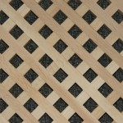 | Решетка в фасад |  | в фасад 720х300 | 1411
 |  |  | в фасад 720х400 | 1687
 |  |  | в фасад 720х500 | 1951
 |  |  | в фасад 720х600 | 2216
 |  |  | в фасад 900х300 | 1687
 |  |  | в фасад 900х400 | 1951
 |  |  | в фасад 900х500 | 2216
 |  |  | в фасад 900х600 | 2481
 | Цоколь из массива высота 120 мм |  | за 1 м/п | 970

Примечание :
Размер столешницы (с надставкой) к Н-У 1000х1000 у/элп и Н-У 1000х1000 у/дв считается как 2,20 м.п.

Кухня Скайда-1
 |  | Прайс-лист от 15,02,26 г

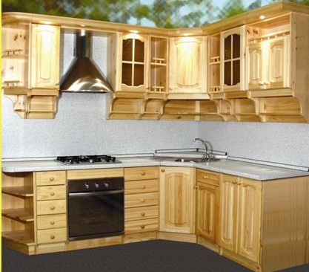
№ | Наименование | Артикул | Шир., мм | Глуб., мм | Выс., мм
 |  |  |  |  |  | РРЦ
Набор кухонной мебели “СКАЙДА-1”
ТУМБЫ
1 | Тумба под мойку 50 ( 1 дв., декор. пер.) | Р-ТМ 50 | 500 | 568 | 810 | 16241
2 | Тумба под мойку 80 ( 2 дв., декор. пер.) | Р-ТМ 80 | 800 | 568 | 810 | 19286
3 | Тумба 30 ( 1 дверь) | Р-Т30 | 300 | 568 | 810 | 13428
4 | Тумба 30 ( 1 дверь + 1 ящик) | Р-Т30/1 | 300 | 568 | 810 | 15605
5 | Тумба 30 ( 5 ящиков) | Р-Т30/5 | 300 | 568 | 810 | 19784
6 | Тумба 40 ( 1 дверь) | Р-Т40 | 400 | 568 | 810 | 14864
7 | Тумба 40 (1 дверь + 1 ящик) | Р-Т40/1 | 400 | 568 | 810 | 17318
8 | Тумба 40 ( 5 ящиков) | Р-Т40/5 | 400 | 568 | 810 | 20363
9 | Тумба 50 ( 1 дверь) | Р-Т50 | 500 | 568 | 810 | 16218
10 | Тумба 50 ( 1 дверь + 1 ящик) | Р-Т50/1 | 500 | 568 | 810 | 19031
11 | Тумба 60 ( 2 двери) | Р-Т60 | 600 | 568 | 810 | 19031
12 | Тумба 60 ( 2 двери + 2 ящика) | Р-Т60/2 | 600 | 568 | 810 | 24414
13 | Тумба 60 ( под духовку ) | Р-Т60дух. | 600 | 568 | 810 | 11924
14 | Тумба 80 ( 2 двери) | Р-Т80 | 800 | 568 | 810 | 20444
15 | Тумба 80 ( 2 двери + 2 ящика) | Р-Т80/2 | 800 | 568 | 810 | 27332
16 | Тумба угловая 84 ( 1 дверь) | Р-ТУ84 | 845 | 845 | 810 | 23407
17 | Тумба угловая 84 ( 1 дв., декор. пер.) | Р-ТУ84/1 | 845 | 845 | 810 | 23963
18 | Тумба под угол 100 ( 1 дверь) л/п | Р-Т100л/п | 900 | 568 | 810 | 22111
19 | Тумба под угол 100 ( 1 дв. + 1 ящ.) л/п | Р-Т100/1л/п | 900 | 568 | 810 | 23592
20 | Тумба угловая конц. 30 открытая, л/п | Р-ТУ30отк,л/п | 270 | 568 | 810 | 10627
ШКАФЫ НАВЕСНЫЕ
21 | Шкаф 30 навесной ( 1 дверь , дерево) | Р-Ш30д | 300 | 288 | 950 | 10222
22 | Шкаф 30 навесной ( 1 дверь , стекло) | Р-Ш30ст | 300 | 288 | 950 | 10222
23 | Шкаф 40 навесной ( 1 дверь , дерево) | Р-Ш40д | 400 | 288 | 950 | 11611
24 | Шкаф 40 навесной ( 1 дверь , стекло) | Р-Ш40ст | 400 | 288 | 950 | 11611
25 | Шкаф 50 навесной ( 1 дверь, дерево) | Р-Ш50д | 500 | 288 | 950 | 13197
26 | Шкаф 50 навесной ( 1 дверь, стекло) | Р-Ш50ст | 500 | 288 | 950 | 13197
27 | Шкаф 60 навесной ( 2 двери , дерево) | Р-Ш60д | 600 | 288 | 950 | 15732
28 | Шкаф 60 навесной ( 2 двери , стекло) | Р-Ш60ст | 600 | 288 | 950 | 15732
29 | Шкаф 60 навесной ( 2 дв., дерево) с нишей | Р-Ш60д ниш | 600 | 288 | 950 | 16461
30 | Шкаф 60 навесной ( 2 дв., стекло) с нишей | Р-Ш60ст ниш | 600 | 288 | 950 | 16461
31 | Шкаф 80 навесной ( 2 двери, дерево) | Р-Ш80д | 800 | 288 | 950 | 17943
32 | Шкаф 80 навесной ( 2 двери, стекло) | Р-Ш80ст | 800 | 288 | 950 | 17943
33 | Шкаф 80 навесной ( 2 дв., дерево) с нишей | Р-Ш80д ниш | 800 | 288 | 950 | 18858
34 | Шкаф 80 навесной ( 2 дв., стекло) с нишей | Р-Ш80ст ниш | 800 | 288 | 950 | 18858
35 | Шкаф над вытяжкой 50 ( 1 дверь) | Р-Ш50выт | 500 | 288 | 450 | 8358
36 | Шкаф над вытяжкой 60 ( 2 двери) | Р-Ш60выт | 600 | 288 | 450 | 9087
37 | Шкаф угловой нав. 60х60( 1 дверь, дерево ) | Р-ШУ60д | 600 | 600 | 950 | 23245
38 | Шкаф угловой нав. 60х60 ( 1 дверь, стекло ) | Р-ШУ60ст | 600 | 600 | 950 | 23245
ПОЛКИ НАВЕСНЫЕ
39 | Полка навесная 24 откр. (к ТУ 84) | Р-П24откр. | 240 | 270 | 950 | 8960
40 | Полка угловая навесная 27 откр., л/п | Р-ПУ30л/п | 270 | 270 | 950 | 9608
ШКАФЫ НАВЕСНЫЕ ВЫСОТОЙ 710 мм
41 | Шкаф 30 навесной ( 1 дверь , дерево) | П-Ш30д | 300 | 288 | 710 | 8393
42 | Шкаф 30 навесной ( 1 дверь , стекло) | П-Ш30ст | 300 | 288 | 710 | 8393
43 | Шкаф 30 навесной ( открытый) | П-Ш30отк | 300 | 270 | 710 | 7988
44 | Шкаф 40 навесной ( 1 дверь , дерево) | П-Ш40д | 400 | 288 | 710 | 10037
45 | Шкаф 40 навесной ( 1 дверь , стекло) | П-Ш40ст | 400 | 288 | 710 | 10037
46 | Шкаф 40 навесной ( открытый) | П-Ш40отк | 400 | 270 | 710 | 8636
47 | Шкаф 50 навесной ( 1 дверь, дерево) | П-Ш50д | 500 | 288 | 710 | 10477
48 | Шкаф 50 навесной ( 1 дверь, стекло) | П-Ш50ст | 500 | 288 | 710 | 10477
49 | Шкаф 50 навесной ( открытый) | П-Ш50отк | 500 | 270 | 710 | 9585
50 | Шкаф 60 навесной ( 2 двери , дерево) | П-Ш60д | 600 | 288 | 710 | 11970
51 | Шкаф 60 навесной ( 2 двери , стекло) | П-Ш60ст | 600 | 288 | 710 | 11970
52 | Шкаф 80 навесной ( 2 двери, дерево) | П-Ш80д | 800 | 288 | 710 | 14135
53 | Шкаф 80 навесной ( 2 двери, стекло) | П-Ш80ст | 800 | 288 | 710 | 14135
54 | Шкаф угловой нав. 60х60 ( 1 дверь, дерево ) | П-ШУ60д | 600 | 600 | 710 | 15501
55 | Шкаф угловой нав. 60 х 60( 1 дверь, стекло ) | П-ШУ60ст | 600 | 600 | 710 | 15501
ПОЛКИ НАВЕСНЫЕ ВЫСОТОЙ 710 мм
56 | Полка навесная 24 | П-П24 | 240 | 270 | 710 | 8080
57 | Полка угловая навесная 27 | П-ПУ30 | 270 | 270 | 710 | 8509
ПРОЧЕЕ
58 | Карниз высокий под подсветку за 1 м/п (ширина площадки под подсветку 180 мм) |  | ---- | ---- | ---- | 5580
59 | Карниз низкий под подсветку за 1 м/п (ширина площадки под подсветку 180 мм) |  | ---- | ---- | ---- | 4086
60 | Карниз высокий |  | ---- | ---- | ---- | 4642
61 | Карниз средний |  | ---- | ---- | ---- | 3843
62 | Карниз низкий |  | ---- | ---- | ---- | 3160
63 | Дверь для посудомоечной машины 450мм |  | ---- | ---- | ---- | 4432
64 | Дверь для посудомоечной машины 600мм |  | ---- | ---- | ---- | 5755
65 | Цоколь 450 мм |  | ---- | ---- | ---- | 463
66 | Цоколь 600 мм |  | ---- | ---- | ---- | 556
67 | Раскладка на стекло 1 фасад (без 2х сторонего скотча) |  | ---- | ---- | ---- | 556

 | примечание: Цены на шкафы где двери с глухой филенкой и стеклом - одинаковы
 | В настоящее время двери комплектуются обычным прозрачным стеклом толщ. 4 мм

 | расценки на покраску в цвет такие же как и для кухни "Анюта - ДМ"

Кухня Скайда-2
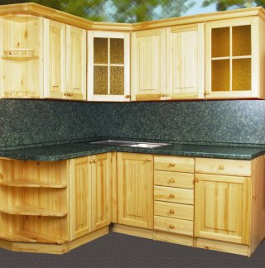
№ | Наименование | Артикул | Шир., мм | Глуб., мм | Выс., мм
 |  |  |  |  |  | РРЦ
Набор кухонной мебели “СКАЙДА-2”
ТУМБЫ
1 | Тумба под мойку 50 ( 1 дв., декор. пер.) | SM-50 | 500 | 568 | 810 | 15292
2 | Тумба под мойку 80 ( 2 дв., декор. пер.) | SM-80 | 800 | 568 | 810 | 17982
3 | Тумба 30 ( 1 дверь) | S-30 | 300 | 568 | 810 | 12657
4 | Тумба 30 ( 1 дверь + 1 ящик) | S-30+1Z | 300 | 568 | 810 | 14355
5 | Тумба 30 ( 5 ящиков) | S-30+5Z | 300 | 568 | 810 | 18842
6 | Тумба 40 ( 1 дверь) | S-40 | 400 | 568 | 810 | 13947
7 | Тумба 40 (1 дверь + 1 ящик) | S-40+1Z | 400 | 568 | 810 | 15887
8 | Тумба 40 ( 5 ящиков) | S-40+5Z | 400 | 568 | 810 | 19393
9 | Тумба 50 ( 1 дверь) | S-50 | 500 | 568 | 810 | 15237
10 | Тумба 50 ( 1 дверь + 1 ящик) | S-50+1Z | 500 | 568 | 810 | 17431
11 | Тумба 60 ( 2 двери) | S-60 | 600 | 568 | 810 | 17838
12 | Тумба 60 ( 2 двери + 2 ящика) | S-60+2Z | 600 | 568 | 810 | 22204
13 | Тумба 60 ( под духовку ) | S-60BR | 600 | 568 | 810 | 11356
14 | Тумба 80 ( 2 двери) | S-80 | 800 | 568 | 810 | 19073
15 | Тумба 80 ( 2 двери + 2 ящика) | S-80+2Z | 800 | 568 | 810 | 24894
16 | Тумба уголовая 84 ( 1 дверь) | S-84R | 845 | 845 | 810 | 21973
17 | Тумба угловая 84 ( 1 дв., декор. пер.) | S-84R-1 | 845 | 845 | 810 | 22645
18 | Тумба под угол 100 ( 1 дверь) л/п | S-100R | 900 | 568 | 810 | 20881
19 | Тумба под угол 100 ( 1 дв. + 1 ящ.) л/п | S-100R+1Z | 900 | 568 | 810 | 21818
20 | Тумба угловая конц. 30 открытая, л/п | SK-30 L/P | 270 | 568 | 810 | 10121
ШКАФЫ НАВЕСНЫЕ
21 | Шкаф 30 навесной ( 1 дверь , дерево) | H-30 | 300 | 288 | 710 | 7508
22 | Шкаф 30 навесной ( 1 дверь , стекло) | H-30ZQ | 300 | 288 | 710 | 7508
23 | Шкаф 30 навесной ( открытый) | H-30 OT | 300 | 288 | 710 | 7607
24 | Шкаф 40 навесной ( 1 дверь , дерево) | H-40 | 400 | 288 | 710 | 9382
25 | Шкаф 40 навесной ( 1 дверь , стекло) | H-40ZQ | 400 | 288 | 710 | 9382
26 | Шкаф 40 навесной ( открытый) | H-40 OT | 400 | 288 | 710 | 8225
27 | Шкаф 50 навесной ( 1 дверь, дерево) | H-50 | 500 | 288 | 710 | 9768
28 | Шкаф 50 навесной ( 1 дверь, стекло) | H-50ZQ | 500 | 288 | 710 | 9768
29 | Шкаф 50 навесной ( открытый) | H-50 OT | 500 | 288 | 710 | 9129
30 | Шкаф 60 навесной ( 2 двери , дерево) | H-60 | 600 | 288 | 710 | 11113
31 | Шкаф 60 навесной ( 2 двери , стекло) | H-60ZQ | 600 | 288 | 710 | 11113
32 | Шкаф 80 навесной ( 2 двери, дерево) | H-80 | 800 | 288 | 710 | 13109
33 | Шкаф 80 навесной ( 2 двери, стекло) | H-80ZQ | 800 | 288 | 710 | 13098
34 | Шкаф над вытяжкой 50 ( 1 дверь) | HA-50B | 500 | 288 | 450 | 7905
35 | Шкаф над вытяжкой 60 ( 2 двери) | HA-60B | 600 | 288 | 450 | 8313
36 | Шкаф угловой нав. 60х60 ( 1 дверь, дерево ) | H-60R | 600 | 600 | 710 | 14564
37 | Шкаф угловой нав. 60х60 ( 1 дверь, стекло ) | H-60RZQ | 600 | 600 | 710 | 14564
ПОЛКИ НАВЕСНЫЕ
38 | Полка навесная 24 | H-24 | 240 | 270 | 710 | 7695
39 | Полка угловая навесная 27 | HK-30 | 270 | 270 | 710 | 8103
ШКАФЫ НАВЕСНЫЕ ВЫСОТОЙ 950 ММ
40 | Шкаф 30 навесной ( 1 дверь , дерево) | H-30 (950) | 300 | 288 | 950 | 9217
41 | Шкаф 30 навесной ( 1 дверь , стекло) | H-30ZQ (950) | 300 | 288 | 950 | 9217
42 | Шкаф 30 навесной ( открытый) | H-30 OT (950) | 300 | 270 | 950 | 8666
43 | Шкаф 40 навесной ( 1 дверь , дерево) | H-40 (950) | 400 | 288 | 950 | 10529
44 | Шкаф 40 навесной ( 1 дверь , стекло) | H-40ZQ (950) | 400 | 288 | 950 | 10529
45 | Шкаф 40 навесной ( открытый) | H-40 OT (950) | 400 | 270 | 950 | 9911
46 | Шкаф 50 навесной ( 1 дверь, дерево) | H-50 (950) | 500 | 288 | 950 | 11896
47 | Шкаф 50 навесной ( 1 дверь, стекло) | H-50ZQ (950) | 500 | 288 | 950 | 11896
48 | Шкаф 50 навесной ( открытый) | H-50 OT (950) | 500 | 270 | 950 | 11234
49 | Шкаф 60 навесной ( 2 двери , дерево) | H-60 (950) | 600 | 288 | 950 | 13958
50 | Шкаф 60 навесной ( 2 двери , стекло) | H-60ZQ (950) | 600 | 288 | 950 | 13958
51 | Шкаф 80 навесной ( 2 двери, дерево) | H-80 (950) | 800 | 288 | 950 | 15303
52 | Шкаф 80 навесной ( 2 двери, стекло) | H-80ZQ (950) | 800 | 288 | 950 | 15303
53 | Шкаф угловой нав. 60 *60( 1 дверь, дерево ) | H-60R (950) | 600 | 600 | 950 | 18687
54 | Шкаф угловой нав. 60 *60 ( 1 дверь, стекло ) | H-60RZQ (950) | 600 | 600 | 950 | 18687
ПОЛКИ НАВЕСНЫЕ ВЫСОТОЙ 950 ММ
55 | Полка навесная 24 | H-24 (950) | 240 | 270 | 950 | 9889
56 | Полка угловая навесная 27 | HK-30 (950) | 270 | 270 | 950 | 9967
ПРОЧЕЕ
57 | Карниз высокий под подсветку за 1 м/п (ширина площадки под подсветку 180 мм) |  | ---- | ---- | ---- | 5314
58 | Карниз низкий под подсветку за 1 м/п (ширина площадки под подсветку 180 мм) |  | ---- | ---- | ---- | 3892
59 | Карниз высокий |  | ---- | ---- | ---- | 4421
60 | Карниз средний |  | ---- | ---- | ---- | 3660
61 | Карниз низкий |  | ---- | ---- | ---- | 3010
62 | Дверь для посудомоечной машины 450мм |  | ---- | ---- | ---- | 3749
63 | Дверь для посудомоечной машины 600мм |  | ---- | ---- | ---- | 5005
64 | Цоколь 450 мм |  | ---- | ---- | ---- | 441
65 | Цоколь 600 мм |  | ---- | ---- | ---- | 529
66 | Раскладка на стекло 1 фасад (без 2х сторонего скотча) |  | ---- | ---- | ---- | 529

 | примечание: Цены на шкафы где двери с глухой филенкой и стеклом - одинаковы
 | В настоящее время двери комплектуются обычным прозрачным стеклом толщ. 4 мм

 | расценки на покраску в цвет такие же как и для кухни "Анюта - ДМ"

кухня - комплектующие
 | Прайс-лист на допы к кухне с 28,07,2025 г

 |  |  | розн цена | кол-во в м.п. | цена итого
после подстановки курса евро, розничная цена автоматически пересчитывается |  |  | 100 |  | 0р.
СТОЛЕШНИЦЫ (закругление передней (фасадной) части с 2-х сторон: сверху и снизу (R = 9 мм.) (под заказ R = 3 мм.)
ЦОКОЛЬ (пластик)
 | Цоколь Н=120 мм | за 1 п.м. (в евро) | 600р. | 0 | р.
 | Угловое закругление цоколя | за штуку (в евро) | 2,430р. | 0 | р.
 | Заглушка к цоколю угловая | за штуку (в евро) | 90р. | 0 | р.
 | Заглушка к цоколю торцевая | за штуку (в евро) | 90р. | 0 | р.
ВНУТРЕННЕЕ НАПОЛНЕНИЕ КУХНИ
 | Ведро для мусора (пластик) | с креплением на фасад (в евро) | 1,770р. | 0 | р.
 | Ведро для мусора (нержавеющая сталь) |  | 5,180р. | 0 | р.
 | Бутылочница в базу 150 мм без доводчика Италия | (в евро) | 4,890р. | 0 | р.
 | Бутылочница в базу 200 мм с доводчиком Италия |  | 7,550р. | 0 | р.
 | Сетка в базу 400 мм с доводчиком (Hettich) | (в евро) | 12,870р. | 0 | р.
 | Сетка в базу 500 мм с доводчиком (Hettich) |  | 13,670р. | 0 | р.
 | Сетка в базу 600 мм без доводчика (INOXA) |  | 7,520р. | 0 | р.
 | Сетка в базу 900 мм без доводчика (INOXA) |  | 10,080р. | 0 | р.
 | Сушка для посуды в базу 400 мм ИТАЛИЯ | рамка (в евро) | 4,720р. | 0 | р.
 | Сушка для посуды в базу 600 мм ИТАЛИЯ | рамка (в евро) | 5,290р. | 0 | р.
 | Сушка для посуды в базу 800 мм ИТАЛИЯ | рамка (в евро) | 6,860р. | 0 | р.
 | Сушка для посуды в базу 900 мм ИТАЛИЯ | рамка (в евро) | 7,080р. | 0 | р.
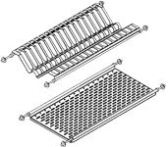 | Сушка для посуды в базу 400 мм ИТАЛИЯ | нержавейка (в евро) | 4,720р. | 0 | р.
 | Сушка для посуды в базу 500 мм ИТАЛИЯ | нержавейка (в евро) | 5,360р. | 0 | р.
 | Сушка для посуды в базу 600 мм ИТАЛИЯ | нержавейка (в евро) | 5,790р. | 0 | р.
 | Сушка для посуды в базу 700 мм ИТАЛИЯ | нержавейка (в евро) | 6,860р. | 0 | р.
 | Сушка для посуды в базу 800 мм ИТАЛИЯ | нержавейка (в евро) | 7,260р. | 0 | р.
 | Сушка для посуды в базу 900 мм ИТАЛИЯ | нержавейка (в евро) | 8,320р. | 0 | р.
 | Сушка для посуды в базу 1000 мм ИТАЛИЯ | нержавейка (в евро) | 9,540р. | 0 | р.
 | Сушка для посуды в базу 400 мм китай | нержавейка (в евро) | 1,570р. | 0 | р.
 | Сушка для посуды в базу 500 мм китай | нержавейка (в евро) | 1,720р. | 0 | р.
 | Сушка для посуды в базу 600 мм китай | нержавейка (в евро) | 1,860р. | 0 | р.
 | Сушка для посуды в базу 700 мм китай | нержавейка (в евро) | 2,000р. | 0 | р.
 | Сушка для посуды в базу 800 мм китай | нержавейка (в евро) | 2,150р. | 0 | р.
 | Сушка для посуды в базу 900 мм китай | нержавейка (в евро) | 2,290р. | 0 | р.
 | Сушка для посуды в базу 1000 мм китай | нержавейка (в евро) | 2,430р. | 0 | р.
 | Вставка под столовые приборы (пластик) | в базу 300 (в евро) | 540р. | 0 | р.
 |  | в базу 400 (в евро) | 690р. | 0 | р.
 |  | в базу 500 (в евро) | 890р. | 0 | р.
 |  | в базу 600 (в евро) | 940р. | 0 | р.
 | Соединитель пластиковых вставок по ширине |  | 210р. | 0 | р.
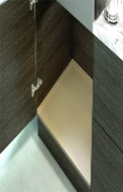 | Поддон в тумбу под мойку (пластик) | в базу на 600 (в евро) | 1,070р. | 0 | р.
 |  | в базу на 700 (в евро) | 1,500р. | 0 | р.
 |  | в базу на 800 (в евро) | 1,330р. | 0 | р.
 |  | в базу на 900 (в евро) | 1,440р. | 0 | р.
 | Поддон в тумбу под мойку (металл) примечание: шире на 4 мм, т.к. рассчитана на дсп 16мм | в базу на 1000 (в евро) | 1,530р. | 0 | р.
ОСВЕЩЕНИЕ
Врезная подсветка в карнизную площадку (каталог Мак-Марта)
 | Комплект карнизных лампочек золото шлифованое, галоген (в комплект входит вилка и трансформатор) | 3 лампочки (в евро) | 4,680р. | 0 | р.
 |  | 5 лампочек (в евро) | 7,080р. | 0 | р.
Светодиодная подсветка (каталог Мак-Марта)
 | Светодиодная лента (5 метров) свет белый, теплый, 120 светодиодов на 1 м.п., освещенность 3200 кельвинов | за 1 м.п. (в евро) | 720р. | 0 | р.
 | Трансформатор для светодиодной ленты мощность 30, и 50 Вт | 30 ватт (в евро) | 2,290р. | 0 | р.
 |  | 50 Ватт (в евро) | 3,000р. | 0 | р.
 | Вилка со шнуром для светодиодной ленты длина шнура 2 метра | за 1 шт. (в евро) | 240р. | 0 | р.
 | Датчик движения сенсорный бесконтактный | за 1 шт. (в евро) | 2,500р. | 0 | р.
 | Датчик открывания фасадов | за 1 шт. (в евро) | 2,570р. | 0 | р.
 | Провод для подключения питания от трансформатора к светодиодной ленте | за 1 шт. (в евро) | 130р. | 0 | р.
 | Соединитель лент между собой | за 1 шт. (в евро) | 210р. | 0 | р.
 | Профиль угловой накладной СМ-2 в комплекте с рассеивателем | за 1 м.п. (в евро) | 1,220р. | 0 | р.
 | Заглушка торцевая глухая для профиля СМ-2 | за 1 шт. (в евро) | 60р. | 0 | р.
 | Заглушка торцевая проходная (для вывода провода) для профиля СМ-2 | за 1 шт. (в евро) | 60р. | 0 | р.
 | Уголок для крепления профиля СМ-2 | за 1 шт. (в евро) | 60р. | 0 | р.
 | Профиль врезной FM-1 в комплекте с рассеивателем | за 1 м.п. (в евро) | 720р. | 0 | р.
 | Заглушка торцевая универсальная для профиля FM-1 | за 1 шт. (в евро) | 90р. | 0 | р.
 | Выключатель врезной белый | за 1 шт. (в евро) | 130р. | 0 | р.
Шнур сетевой - кнопка выключения - трансформатор - коннектер подкл. светодиод. ленты к трансформатору -лента светодиодная - профиль аллюминиевый с рассеивателем - торцевые заглушки. (крепление профиля при необх.)

